Sheet1
※Pythonの設置方法は
\\192.168.91.162\804_青山財産\050_開発\ツール\開発環境（pycharm、python）
をご参考ください。
この内容で「pycharm」の部分は設置しなくても大丈夫です

1. ファイルのコピー
\\192.168.91.162\804_青山財産\050_開発\ツール\DBツール（ER図作成）\DDL生成
db.py
requirements.txt
をローカルにコピーしてください。

2.DB一覧コピー
\\192.168.91.162\804_青山財産\040_テーブル定義\020_DB項目定義
の中にあるDB定義書を1番でコピーした同一のフォルダーにコピーしてください。

3.python ライブラリ設置
1番でコピーした同一のフォルダーから下の実行ください。
pip install -r requirements.txt
◆実行結果
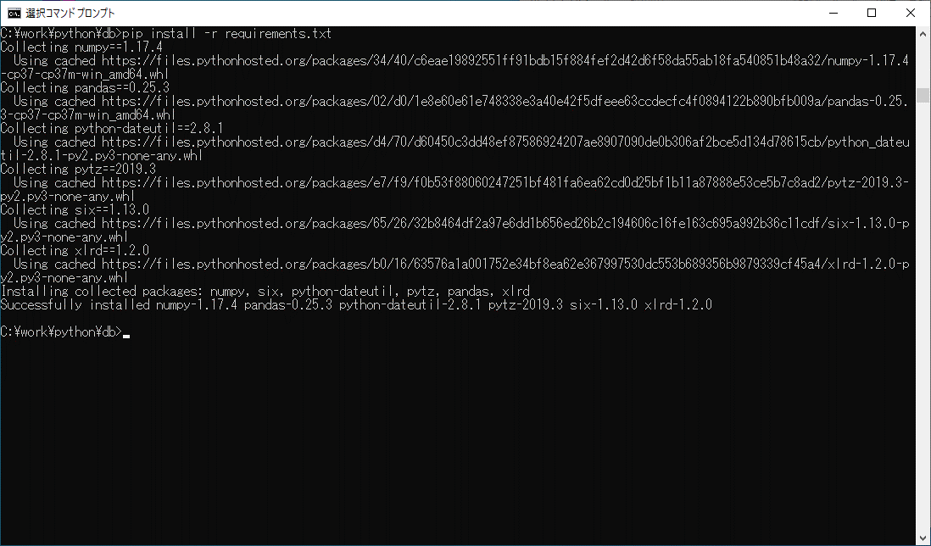

4.DDL生成

◆フォルダー構成
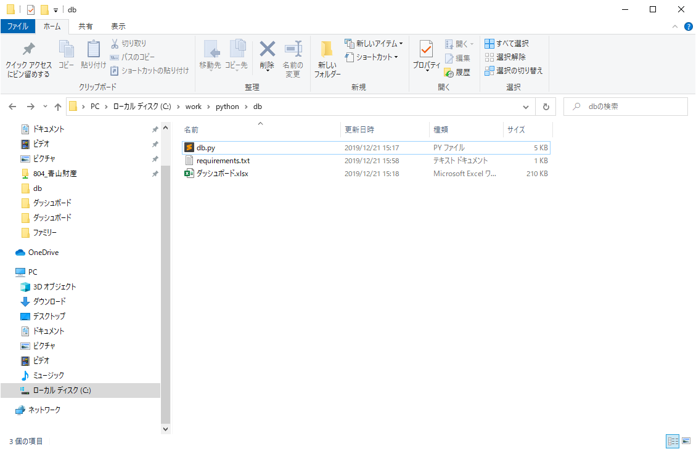

◆フォルダー修正
1番でコピーしたファイルの名前に変更

1番でコピーしたフォルダーに変更

◆実行
python db.py
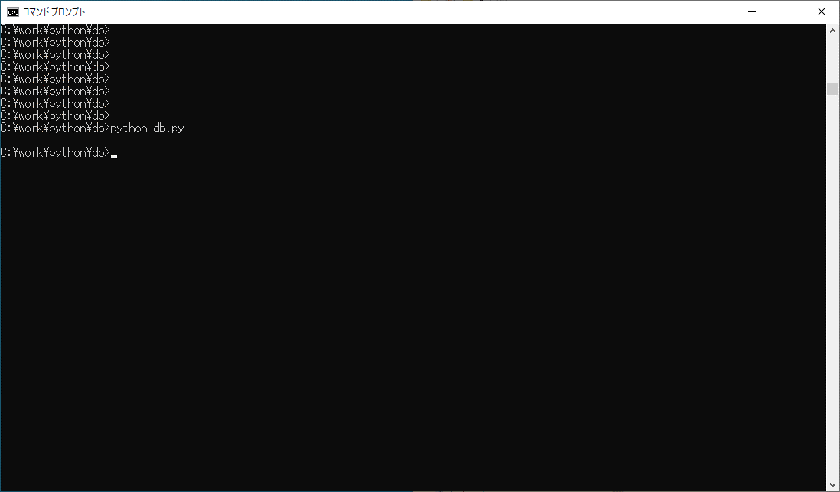



DDL生成完了。

